상품제안서
헬케어 항균 선물세트(항균티슈/소독스프레이/핸드워시) | 상품코드: S14759

 |  |  |  |  |  |  | 02-713-8555 | www.synergygift.co.kr
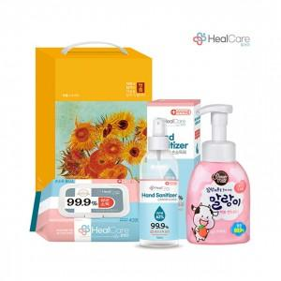

【상세/제작정보】 | <p>스티커 제작 및 부착 가능</p><p>&nbsp;</p>

【인쇄/포장옵션】 | 스티커 / 포장불가능

【공급단가】 | 수량 | 100~ | 300~ | 500~ | 1,000~ | 3,000~
*VAT별도 | 단가 | 8,660원 | 8,340원 | 8,020원 | 7,700원 | 7,510원

【상품 URL】 | https://www.synergygift.co.kr:443/src/goods_detail.php?gdno=17527

